Tabelle
 | Tabella per la definizione di kmod

Tabella 1 | Tipo di azione esterna | Durata | kmod
 |  | tl [s] | LEFM
 | Vento (raffica) | 3-5 sec | 091-0,88
 | Transito temporaneo | 30 | 0.78
 | Vento (cumulato) | 10 min | 0.65
 | Variazioni temperatura giornaliere | 11 ore | 0.5
 | Neve (1 settimana) | 1 settimana | 0.42
 | Neve (3 mesi) | 3 mesi | 0.36
 | Variazioni temperatura stagionale | 6 mesi | 0.35
 | Peso proprio | 50 anni | 0.26

Tabella 2 | Tipo di vetro | Valori di ked e k'ed in corrispondenza del bordo
 |  | Tagliato |  | bisellato |  | molato |  | lucidato
 |  | ked | k'ed | ked | k'ed | ked | k'ed | ked | k'ed
 | Ricotto | 0.7 | 0.7 | 0.7 | 0.7 | 0.8 | 0.8 | 0.9 | 0.9
 | Indurito | da evitare |  | da evitare |  | 0.8 | 0.8 | 0.8 | 0.8
 | Temprato termicamente | da evitare |  | da evitare |  | 0.8 | 0.8 | 0.8 | 0.8
 | Temprato chimicamente | da evitare |  | da evitare |  | 0.6 | 0.7 | 0.6 | 0.7
 | Ricotto stampato | 0.7 | 0.7 | 0.7 | 0.7 | 0.7 | 0.7 | 0.7 | 0.7

 | OSS: valori da utilizzarsi per verifiche in zone a distanza d<5 s (s=spessore lastra) dal bordo o da fori. Per d>5 s si assume ked=1

Tabella 3 | Vetro | ksf
 |  | Ricotto | Temprato/indurito termicamente |  | Temprato/indurito chimicamente

 | Nessun trattamento | 1 | 1 |  | 1
 | Sabbiato | 0.5 | 0.6 |  | da evitare
 | Acidato | 0.6 | 0.9
 | Smaltato | 0.75 | 0.85
 | Stampato | 0.65 | 0.7

Tab. 4 | Classe | Vetro ricotto |  | Vetro presollecitato
 | prima | RM | 0.7 | RM;v | 0.9
 | seconda | RM | 1 | RM;v | 1

Tab. 5 |  | Vetro ricotto |  | Vetro presollecitato
 | Coeff. Parziali | γM | 2.55 | γM;v | 1.35

Tabella 6 | Trattamento di presollecitazione | kv
 | Nessun trattamento | 0
 | Trattamento termico con processo orizzontale | 1
 | Trattamento termico con processo verticale | 0.6
 | Indurimento chimico | 0.95

Tabella 7 | k | Condizioni di vincolo
 | 0.145 | Lastra rettangolare vincolata in modo continuo su 4 bordi
 | 0.054 | Lastra rettangolare vincolata in modo continuo su 2 bordi
 | 0.013 | Lastra rettangolare incastrata in un bordo; carico distribuito uniformemente

 | 0.019 | Lastra rettangolare incastrata in un bordo; carico distribuito su una linea parallela al bordo incastrato

 | 0.071 | Lastra rettangolare vincolata su 4 punti in prossimità degli angoli; carico unif

Tab. 8 | Finitura del bordo | Distribuzione delle tensioni lungo il bordo
 |  | Costante |  | Parabolica |  | Triangolare
 | Bordo molato | kb | 1 | kb | 0.2432 | kb | 0.0741
 | Bordo lucidato | kb | 1 | kb | 0.3694 | kb | 0.1667

Tabella 9 | Classe del vetro: denominazione | fb;k [N/mm2]
 | Vetro float (nessun trattamento) | 45
 | Vetro float indurito termicamente | 70
 | Vetro float temprato termicamente | 120
 | Vetro float indurito chimicamente | 150
 | Vetro tirato ricotto | 0
 | Vetro tirato indurito | 65
 | Vetro tirato temprato term. | 115
 | Vetro tirato indurito chim. | 145
 | Vetro decorato/ stampato ricotto | 0
 | Vetro decorato/ stampato indurito | 55
 | Vetro decorato/ stampato temp. Term. | 90
 | Vetro decorato/ stampato ind. Chim. | -
 | Vetro smaltato ricotto | 0
 | Vetro smaltato indurito | 0
 | Vetro smaltato tempr. Term. | 75
 | Vetro smaltato ind. Chim. | -
 | Vetro smaltato e decorato ricotto | 0
 | Vetro smaltato e decorato indurito | 0
 | Vetro smaltato e decorato temp. Term. | 75
 | Vetro smaltato e decorato ind. Chim. | -

 | fg;k per lastre in vetro ricotto; fb;k lastre in vetro presollecitato

Tabella 10 | Prodotti | Ricotto |  | Indurito termicamente |  | Temprato termicamente |  | Indurito chimicamente

 | Lastre di vetro float | 45 | MPa | 70 | MPa | 120 | MPa | 150 | MPa
 | Lastre di vetro stampato | - |  | 55 | MPa | 90 | MPa | 150 | MPa
 | Lastre di vetro smaltato | - |  | 45 | MPa | 75 | MPa | -

Tabella 11 | Proprietà
 | Densità | 2250-2750 | kg/m3
 | Modulo di Young | 63000-77000 | MPa
 | Coeff. Di Poisson | 0,20-0,24
 | Coeff. Di dilatazione termica | 3,1-6 (1) ; 9 (2) | μm/(m °K)
 | Calore specifico | 720 (1) ; 800 (2) | J/(kg °K)
 | Conducibilità termica | 0,9-1 | W/(m °K)
 | Tenacità | 0.75 | MPa m1/2
 | Temperatura di transizione | 530 | °C
 | Massima temperatura di servizio | 280 | °C

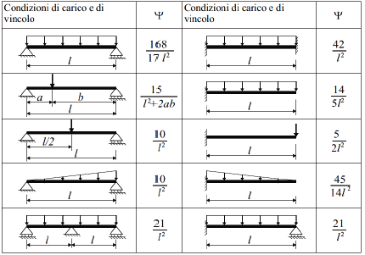
Tabella 12

Tabella 13

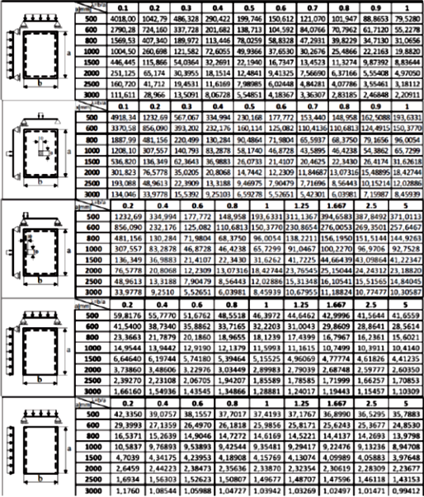

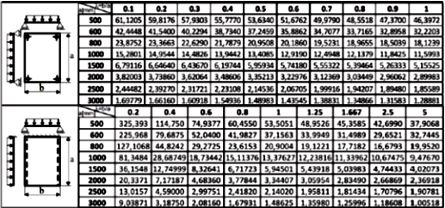

Foglio2
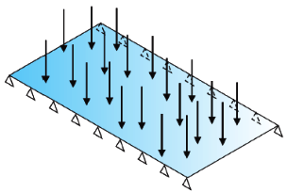
Dati di Input
Dati di Output

Dimensioni geometriche

lb (lato libero) | 1 | m
h (lato vincolato) | 2.5 | m

A | 2.5 | m2

Analisi di Carico

Peso proprio del vetro stratificato

PP vetro | 25 | kN/m3 | ; | s_strato 1 | 0.012 | m; | s_strato 2 | 0.012 | m | spessore_tot | 0.024 | m
PP intercalare | 0.02 | kN/m2 | ; | spessore | 0.00152 | m

PP vetro stratificato | 0.62 | kN/m2

Azione della neve

qs | 1.2 | kN/m2
durata di progetto dell'azione | 3 | mesi
temperatura di riferimento | 10 | °C

Resistenza di progetto

kmod (PP) | 0.26 | Vedere tabella 1
kmod (neve) | 0.36 | Vedere tabella 2
ked | 0.8 | Vedere tabella 2
k'ed | 0.8 | Vedere tabella 2
ksf | 1 | Vedere tabella 3
fg;k | 45 | MPa | Vedere tabella 10
fb;k | 70 | Mpa | Vedere tabella 9
RM | 1 | Vedere tabella 4
RM;v | 1 | Vedere tabella 4
γM | 2.55 | Vedere tabella 5
γM;v | 1.35 | Vedere tabella 5
kv | 1 | Vedere tabella 6
k | 0.054 | Vedere tabella 7
kb | 0.3694 | Vedere tabella 8

Grandezze ricavate
λgA | 1.0856673617
λgl | 0.72699302563
fg;d (PP) | 17.711909535 | Mpa
fg;d (neve) | 18.826176736 | Mpa

Carichi di progetto

γg (coeff. Parziale per azioni perm.) | 1.3
γQ (coeff. Parziale per azioni var.) | 1.5

Peso proprio
Fd (SLU) | 0.806 | kN/m2
Fd (SLE) | 0.62 | kN/m2

Neve
Fd (SLU) | 1.8 | kN/m2
Fd (SLE) | 1.2 | kN/m2

Metodo "Enhanced effective Thickness"

Comportamento trave

h_int (spessore intercalare polime) | 1.52 | mm
b (larghezza trave) | 2500 | mm
l (lunghezza trave) | 1000 | mm
E (modulo di Young vetro) | 70000 | N/mm2 | Vedere tabella 11
G (modulo a taglio intercalare) | 1.5 | N/mm2
A* | 6000 | mm2
Ψ (coeff. Che dipende dai vin. E car) | 9.8823529412E-06 | mm-2 | Vedere tabella 12
J1 (momento d'inerzia lastra 1) | 144000 | mm4
J2 (momento d'inerzia lastra 2) | 144000 | mm4
Jfull | 1384742.4 | mm4
Is | 1096.7424 | Verifica | 1096.7424

Peso Proprio

η | 0.53340357942

hw | 18.155101384 | mm

hs;1 | 6.76 | mm
hs;2 | 6.76 | mm

h1_sig | 20.247231033 | mm
h2_sig | 20.247231033 | mm

Neve

G (modulo a taglio intercalare) | 170 | N/mm2

η | 0.99234070808

hw | 25.274818347 | mm

h1_sig | 25.394973279 | mm
h2_sig | 25.394973279 | mm

Comportamento piastra

h1 (spessore strato 1) | 12 | mm
h2 (spessore strato 2) | 12 | mm
h_int | 1.52 | mm
d1 (distanza dal baricentro geo) | 6.76 | mm
d2 (distanza dal baricentro geo) | 6.76 | mm
d | 13.52 | mm
Coeff di Poisson | 0.22 | Vedere tabella 11
D1 (rigidezza intercalare strato 1) | 10592686.003
D2 (rigidezza intercalare strato 2) | 10592686.003
Dfull | 27908432.114
E (modulo di Young vetro) | 70000 | N/mm2 | Vedere tabella 11
G (modulo a taglio intercalare) | 1.5 | N/mm2
...

